dane_dane
ID ucznia | Imię | Nazwisko | Klasa | Ocena | Plec
1 | Anna | Kowalski | 1A | 4 | K
2 | Michał | Nowak | 2C | 5 | M
3 | Katarzyna | Król | 1B | 3 | K | W pliku oceny.txt znajdują się dane dotyczące ocen końcowych z infomatyki na rok 2026. W
4 | Piotr | Wójcik | 2A | 2 | M
5 | Agnieszka | Kamiński | 1C | 6 | K
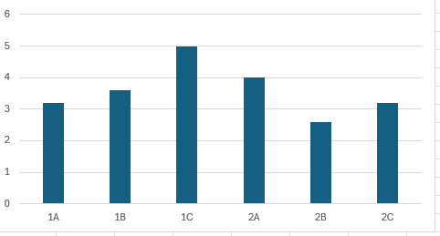
6 | Tomasz | Lewandowski | 2B | 4 | M
7 | Natalia | Król | 1A | 3 | K | 1. Wyszukiwarka uczniów
8 | Paweł | Król | 2A | 5 | M | W arkuszu wyszukiwarka uczniow w komórce C4 powinno zostać wyszukane imię i nazwisko ucznia o zadanym id w komórce C2
9 | Magdalena | Szymański | 1B | 1 | K | UWAGA! Imię i nazwisko powinny być wypisane w jednej komórce jako połączony tekst
10 | Krzysztof | Woźniak | 2C | 4 | M
11 | Julia | Kowalski | 1C | 6 | K | 2. Przedstaw na wykresie kolumnowym zestawienie średnich ocen według klasy. Pamiętaj o odpowiednim opisie wykresu.
12 | Marcin | Lewandowski | 2B | 2 | M
13 | Aleksandra | Mazur | 1A | 3 | K | 3. Jakie nazwisko występuje najczęścniej w tej szkole? Podaj nazwisko i ile osób je posiada.
14 | Łukasz | Kwiatkowski | 1B | 5 | M
15 | Zuzanna | Kaczmarek | 2A | 4 | K | 4. Podaj ile osón chodzi do klasy 1
16 | Mateusz | Król | 2C | 1 | M
17 | Karolina | Mazur | 1C | 6 | K | 5. Wypisz imiona i nazwiska osób które zasługują na stypendium z informatyki. Stypendium dostajke się z oceną nie mniejszą niż 5.
18 | Adam | Kowalski | 2B | 3 | M
19 | Weronika | Michalski | 1A | 2 | K | 6. Wypisz ile kobiet i ile mężczyzn jest w klasie 2B. (Zakładamy że imię kobiece kończy się na literę a)
20 | Jakub | Król | 2A | 4 | M
21 | Monika | Wieczorek | 1B | 5 | K
22 | Kamil | Kamiński | 2C | 3 | M
23 | Oliwia | Kowalski | 1C | 6 | K
24 | Rafał | Nowicki | 2B | 2 | M
25 | Emilia | Król | 1A | 4 | K
26 | Dawid | Król | 1C | 1 | M
27 | Patrycja | Kamiński | 2A | 5 | K
28 | Sebastian | Lewandowski | 2C | 3 | M
29 | Martyna | Lewandowski | 1B | 4 | K
30 | Filip | Kamiński | 2B | 2 | M

zad2
 |  |  | 2. Przedstaw na wykresie kolumnowym zestawienie średnich ocen według klasy. Pamiętaj o odpowiednim opisie wykresu.

Etykiety wierszy | Średnia z Ocena | Klasa | Śrendia
1A | 3.2 | 1A | 3.2
1B | 3.6 | 1B | 3.6
1C | 5 | 1C | 5
2A | 4 | 2A | 4
2B | 2.6 | 2B | 2.6
2C | 3.2 | 2C | 3.2
Suma końcowa | 3.6

Śrendia ocen dla klas

